ТЗ
1. доработка документа Задание на перевозку
в документ Задание на перевозку вкладка Маршрут добавить колонки по стоимости (см.вкладку "Доп.колонки в зад.на перевозку") . внизу сделать подвал или просто вывести итоги по следующим столбцам : Выделила на вкладке синим цветом итоги по стобцам, которые нужны
на вкладку основное добавть реквизит Сверено (если сверено- ставится галка)
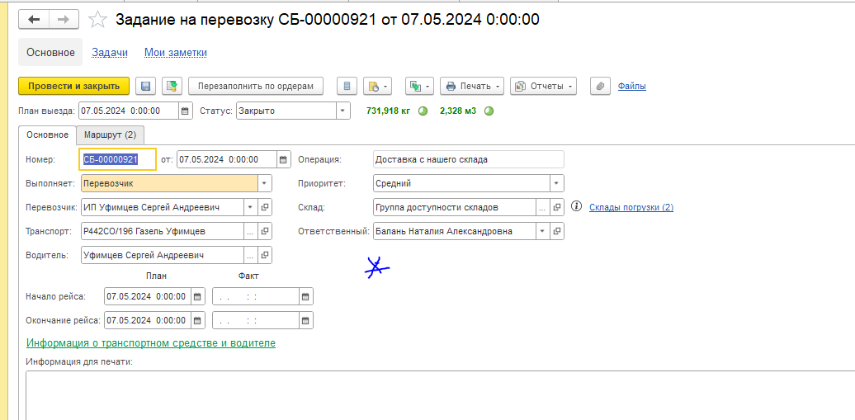
2. доработка реестра документов Задание на перевозку
в реестр Заданий на перевозку добавить колонки Стоимость акт, Отработано часов, реквизит Сверено

3.Создаем закладку в ТС "Тарифы ТС" (см. вкладку Документ тарифы ТС), где можно фиксировать тарифы и срок их действия

4. Нужна обработка по Заданиям на перевозку
Маршрутники из 1с водителям оказывается не отдают, отдают вот такой чистый (см.ниже) и его водитель заполняет сам во время доставок, забора груза. На следующий день он отдает его в Транспортный отдел и сотрудники его обрабатывают. В связи с этим в 1с может быть 1-2-3 и более заданий на перевозку на один день на одного водителя. поэтому прошу сделать обработку, которая будет помогать ТО (далее Транспортный отдел) правильно расставлять данные с маршрутника в 1с +проводить сверку с ТК
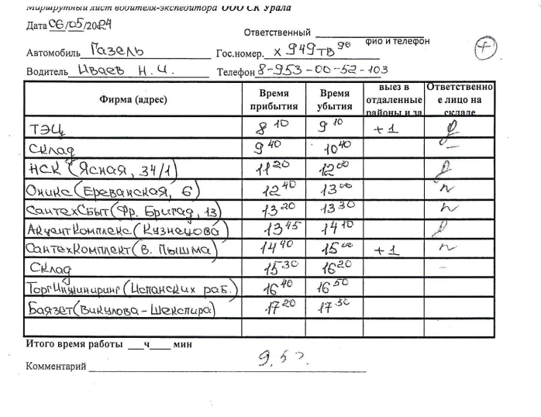

сверка описана на складке Обработка Сверка с ТК

ПТУ
Вкладка основное
заполняются данные из обработки (Поставщик=Перевозчик, Договор и соглашение подтягиваются автоматически из контрагента, склад=ТД Склад материалов, Организация =ООО ТД СК Урала, хоз.операция=Закупка у поставщика
Документ создается на дату, указанную в подвале в столбце Необходимая дата акта Показатель = Доставка с нашего склада

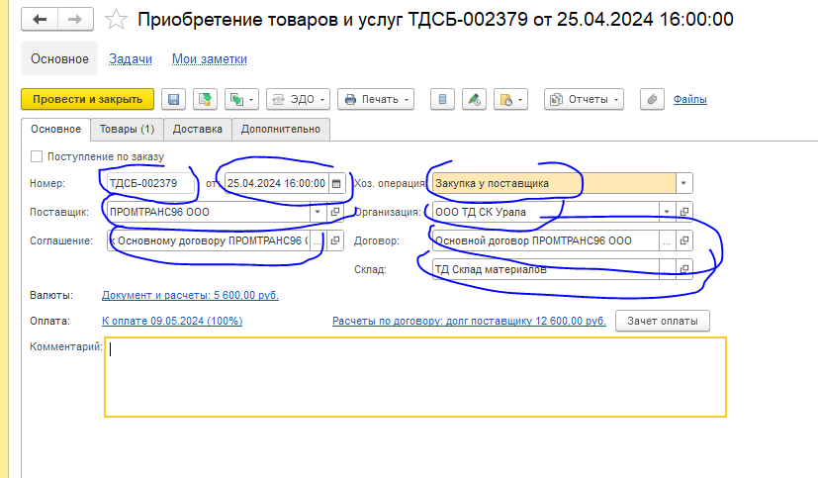

вкладка Товары - заполняется автоматически |  |  |  |  |  |  |  |  |  |  |  |  |  |  | сумма заполняется из обработки из подвала , показатель = Доставка с нашего склада из столбца Стоимость акт
N | Код | Артикул | Заказ поставщику | Код строки | Дата отгрузки | Номенклатура | Группа аналитического учета | Назначение | Статус указания серий | Количество | Упаковка | Ед. изм. | Вид цены | Цена в заказе | Цена | Сумма | Ставка НДС | НДС | Сумма с НДС | Сумма взаиморасчетов | Статья расходов | Списать на расходы | Аналитика расходов | Склад | Подразделение-получатель | Сделка | Номер ГТД | Страна происхождения | Сертификат | Номер паспорта | Номер вх. | Дата вх. | Наименование вх.
1 | 00000004332 |  |  |  |  | Транспортные услуги | * |  |  | 1.000 |  | - |  |  | 9,320.00 | 9,320.00 | Без НДС |  | 9,320.00 | 9,320.00 | Транспортные (доставка до покупателя) | Да |  | ТД Склад материалов | АУП (Служба Логистики)

Документ создается проведенным

Пр.У и Пр.А.
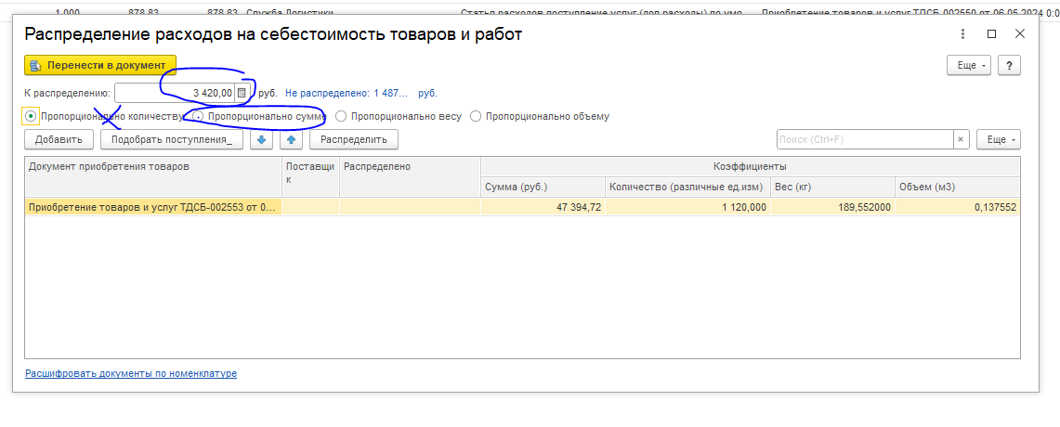
 | вкладка основное
 | заполняются данные из обработки (Поставщик=Перевозчик, Договор и соглашение подтягиваются автоматически из контрагента, Организация =ООО ТД СК Урала
 | Документ создается на дату, указанную в подвале в столбце Необходимая дата акта Показатель = Доставка на наш склад
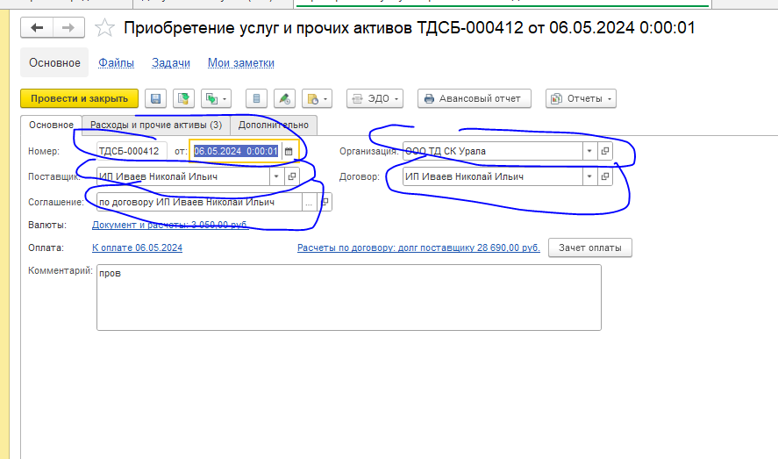

 | вкладка товары

N | Содержание | Количество | Цена | Сумма | Ставка НДС | Сумма НДС | Сумма с НДС | Сумма взаиморасчетов | Подразделение-получатель | Статья | Аналитика расходов | Аналитика | Аналитика доходов | Комментарий распределения
1 | Услуга | 1.000 | 3,420.00 | 3,420.00 | Без НДС |  | 3,420.00 | 3,420.00 | АУП (Служба Логистики) | Статья расходов поступление услуг (доп.расходы) по умолчанию

 | документ создается непроведенным
 | далее сотруник будет заходить в непроведеный документ и при нажатии на кнопку Распределить на документу приобретения

 | к распределению должны стоять такая же сумма, как на вкладке Товары . И 1с подтягивает поступления по заказам поставщику, которые указаны в точках и распеделяет сумму пропорционально сумме поступлений

